상품제안서
국산 풀컬러 극세사 안경크리너 | 상품코드: S25422

 |  |  |  |  |  |  | 02-713-8555 | www.synergygift.co.kr
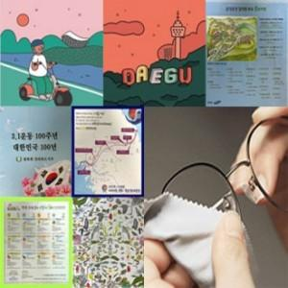

【상세/제작정보】 | <p style="text-align: center; " align="center">&nbsp;</p>

【인쇄/포장옵션】 | 풀칼라 / 포장불가능

【공급단가】 | 수량 | 1,000~ | 2,000~ | 3,000~ | 5,000~ | 10,000~
*VAT별도 | 150x150 | 400원 | 390원 | 370원 | 360원 | 350원
 | 150x180 | 490원 | 480원 | 460원 | 440원 | 430원
 | 150x200 | 520원 | 500원 | 480원 | 460원 | 450원
 | 200x200 | 740원 | 710원 | 680원 | 660원 | 640원

【상품 URL】 | https://www.synergygift.co.kr:443/src/goods_detail.php?gdno=25422

